전체 지도
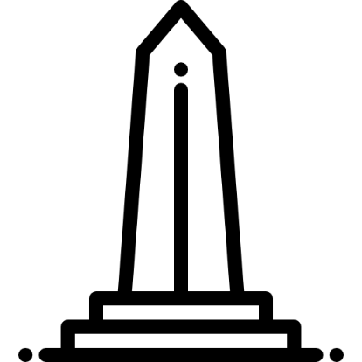
0 | 1 | 2 | 3 | 4 | 5 | 6 | 7 | 8 | 9 | 10 | 11 | 12 | 13 | 14 | 15 | 16 | 17 | 18 | 19 | 20 | 21 | 22 | 23 | 24 | 25 | 26 | 27 | 28 | 29 | 30 | 31 | 32 | 33 | 34 | 35 | 36 | 37 | 38 | 39 | 40 | 41 | 42 | 43 | 44 | 45 | 46 | 47 | 48 | 49 | 50 | 51 | 52 | 53 | 54 | 55 | 56 | 57 | 58 | 59 | 60 | 61 | 62 | 63 | 64 | 65 | 66 | 67 | 68 | 69 | 70 | 71 | 72 | 73 | 74 | 75 | 76 | 77 | 78 | 79 | 80 | 81 | 82 | 83 | 84 | 85 | 86 | 87 | 88 | 89 | 90 | 91 | 92 | 93 | 94 | 95 | 96 | 97 | 98 | 99 | 100
1
2
3
4
5
6
7
8
9
10
11
12
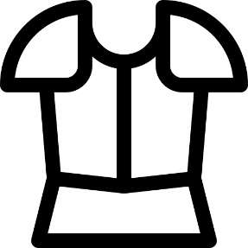
13
14

15
16
17
18
19
20
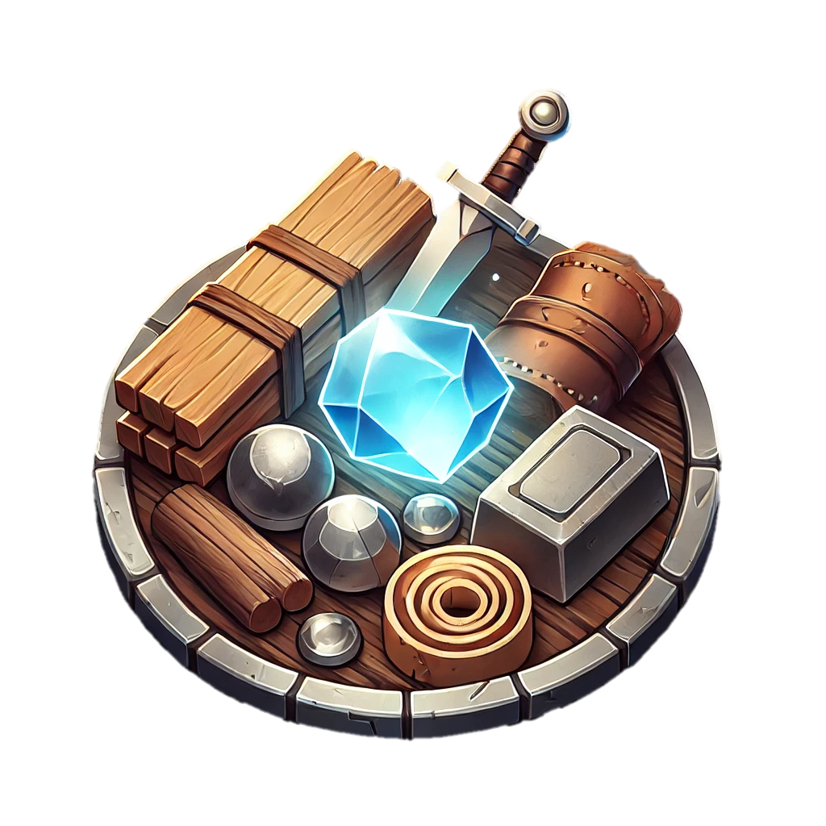
21
22
23

24
25
26
27
28
29
30
31
32

33
34
35
36
37
38
39
40
41
42
43
44
45
46

47
48
49
50
51
52
53
54
55
56
57
58
59
60
61
62
63
64
65
66


67
68
69
70

71
72

73
74
75
76
77
78
79
80
81
82
83
84
85
86
87
88
89
90
91
92
93
94
95
96
97 |  |  |  |  |  |  |  |  |  |  |  |  |  |  |  |  |  |  |  |  |  |  |  |  |  |  |  |  |  |  |  |  |  |  |  |  |  |  |  |  |  |  |  |  |  |  |  |  |  |  |  |  |  |  |  |  |  |  |  |  |  |  |  |  |  |  |  |  |  |  |  |  |  |  |  |  |  |  |  |  |  |  |  |  | 0
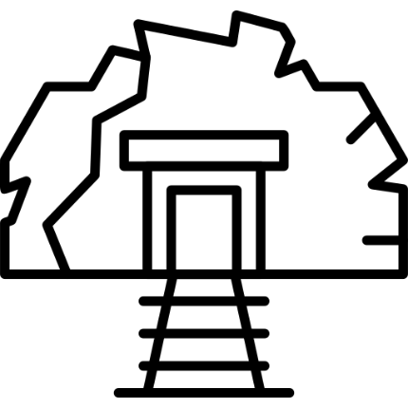
98
99
100
101
102
103
104
105
106
107

108
109

110
111
112
113
114
115
116
117
118

지역 구분
쇠붙이 민족의 묘광
0 | 1 | 2 | 3 | 4 | 5 | 6 | 7 | 8 | 9 | 10 | 11 | 12 | 13 | 14 | 15 | 16 | 17 | 18 | 19 | 20 | 21 | 22 | 23 | 24 | 25 | 26 | 27 | 28 | 29 | 30 | 31 | 32 | 33 | 34 | 35 | 36 | 37 | 38 | 39 | 40 | 41 | 42 | 43 | 44 | 45 | 46 | 47 | 48 | 49 | 50 | 51 | 52 | 53 | 54 | 55 | 56 | 57 | 58 | 59 | 60 | 61 | 62 | 63 | 64 | 65 | 66 | 67 | 68 | 69 | 70 | 71 | 72 | 73 | 74 | 75 | 76 | 77 | 78 | 79 | 80 | 81 | 82 | 83 | 84 | 85 | 86 | 87 | 88 | 89 | 90 | 91 | 92 | 93 | 94 | 95 | 96 | 97 | 98 | 99 | 100
1
2
3
4
5
6
7
8
9
10
바라야 둔덕
11
12
13
14
15
16
17
18
19
20
21
22
23
24
25
26
27
28
29
30
31
32
33
34
35
36
37
38
39
40
41
42
43
44
45
46
47
48
임시 마시터
49
50
51
52
53
54
55
그늘녘
음지골
56
57
58
59
60
61
62
63
64
구릉지 한계선
65
66
67
68
69
70
71
72
73
74
75
76
77
78
79
80
81
82
83
84
85
86
87
88
사구 동굴의
입구
89
90
91
92
93
94
95
96
97 |  |  |  |  |  |  |  |  |  |  |  |  |  |  |  |  |  |  |  |  |  |  |  |  |  |  |  |  |  |  |  |  |  |  |  |  |  |  |  |  |  |  |  |  |  |  |  |  |  |  |  |  |  |  |  |  |  |  |  |  |  |  |  |  |  |  |  |  |  |  |  |  |  |  |  |  |  |  |  |  |  |  |  |  | 0
98
99
100
101
102
103
104
105
106
107
108
109
110
111
112
113
114
115
116
117
118

세부 동선
쇠붙이 민족의 묘광
0 | 1 | 2 | 3 | 4 | 5 | 6 | 7 | 8 | 9 | 10 | 11 | 12 | 13 | 14 | 15 | 16 | 17 | 18 | 19 | 20 | 21 | 22 | 23 | 24 | 25 | 26 | 27 | 28 | 29 | 30 | 31 | 32 | 33 | 34 | 35 | 36 | 37 | 38 | 39 | 40 | 41 | 42 | 43 | 44 | 45 | 46 | 47 | 48 | 49 | 50 | 51 | 52 | 53 | 54 | 55 | 56 | 57 | 58 | 59 | 60 | 61 | 62 | 63 | 64 | 65 | 66 | 67 | 68 | 69 | 70 | 71 | 72 | 73 | 74 | 75 | 76 | 77 | 78 | 79 | 80 | 81 | 82 | 83 | 84 | 85 | 86 | 87 | 88 | 89 | 90 | 91 | 92 | 93 | 94 | 95 | 96 | 97 | 98 | 99 | 100
1
2
3
4
5
6
7
8
9
10
바라야 둔덕
11
12
13
14
15
16
17
18
19
20
21
22
23
24
25
26
27
28
29
30
31
32
33
34
35
36
37
38
39
40
41
42
43
44
45
46
47
48
임시 마시터
49
50
51
52
53
54
55
그늘녘
음지골
56
57
58
59
60
61
62
63
64
구릉지 한계선
65
66
67
68
69
70
71
72
73
74
75
76
77
78
79
80
81
82
83
84
85
86
87
88
사구 동굴의
입구
89
90
91
92
93
94
95
96
97 |  |  |  |  |  |  |  |  |  |  |  |  |  |  |  |  |  |  |  |  |  |  |  |  |  |  |  |  |  |  |  |  |  |  |  |  |  |  |  |  |  |  |  |  |  |  |  |  |  |  |  |  |  |  |  |  |  |  |  |  |  |  |  |  |  |  |  |  |  |  |  |  |  |  |  |  |  |  |  |  |  |  |  |  | 0
98
99
100
101
102
103
104
105
106
107
108
109
110
111
112
113
114
115
116
117
118

